상품제안서
[주문제작] 떡메모지 커버형 A4 (210*297mm/50매) | 상품코드: F21474

 |  |  |  |  |  |  | 02-412-0044 | www.easy1.co.kr
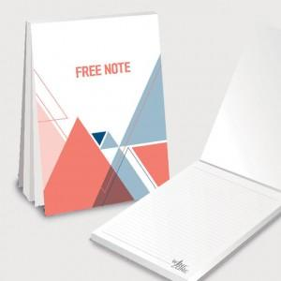

【상세/제작정보】

【인쇄/포장옵션】 | 풀칼라 / OPP(비닐)

【공급단가】 | 수량 | 1,000~ | 2,000~ | 3,000~ | 5,000~ | 10,000~
*VAT별도 | 단가 | 1,470원 | 1,420원 | 1,370원 | 1,320원 | 1,270원

【상품 URL】 | https://easy1.co.kr:443/src/goods_detail.php?gdno=21474

